Sheet2
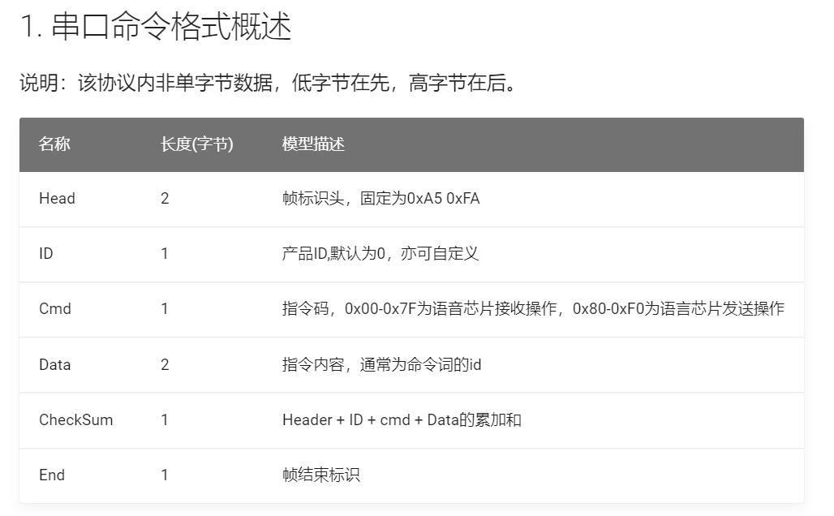
通讯串口设定： 通讯串口：UART0 波特率：9600 停止位：1 数据位：8 奇偶校验：无 协议V1.0.1修改记录：更正表格举例0x81，增加WiFi发送给语音三色灯颜色参数命令 |  |  |  | 语音识别命令发送协议（直接上传全属性状态） |  |  |  |  |  | MCU发送控制语音ic协议
 |  | 命令词ID 十进制 | 应答播报词 | 帧头(2byte) | 产品ID(1byte) | 消息类型(1byte) | 命令词ID (2byte) | 和校验 (1byte) | 帧尾 (1byte) | 帧头(2byte) | 产品ID(1byte) | 消息类型(1byte) | 命令词ID (2byte) | 和校验 (2byte) | 帧尾 (1byte)
唤醒词 | 小安同学 | 1 |  | 0xA5 0xFA 0x00 0x81 zz xx yy 0xFB 上传全属性状态数据解析：用2byte命令词id表示当前主机状态，分别为zz，xx，其中yy为数据校验码。zz和xx组合成一个16位数据，zz为低8位。组成16位数据的各个位含义如下 举例如果发送了以下数据 0xA5 0xFA 0x00 0x81 0x45 0x06 0xED 0xFB
命令词 | 打开灯光 | 2 |  |  |  |  |  |  |  | 0xA5 0xFA | 0x00 | 0x03 | 0x02 0x00 | 0xA4 | 0xFB
命令词 | 关闭灯光 | 3 |  |  |  |  |  |  |  | 0xA5 0xFA | 0x00 | 0x03 | 0x03 0x00 | 0xA5 | 0xFB
命令词 | 最大风量 | 4 |  |  |  |  |  |  |  | 0xA5 0xFA | 0x00 | 0x03 | 0x04 0x00 | 0xA6 | 0xFB
命令词 | 中等风量 | 5 |  |  |  |  |  |  |  | 0xA5 0xFA | 0x00 | 0x03 | 0x05 0x00 | 0xA7 | 0xFB
命令词 | 最小风量 | 6 |  |  |  |  |  |  |  | 0xA5 0xFA | 0x00 | 0x03 | 0x06 0x00 | 0xA8 | 0xFB
命令词 | 开主机 | 7 |  |  |  |  |  |  |  | 0xA5 0xFA | 0x00 | 0x03 | 0x07 0x00 | 0xA9 | 0xFB
命令词 | 关主机 | 8 |  |  |  |  |  |  |  | 0xA5 0xFA | 0x00 | 0x03 | 0x08 0x00 | 0xAA | 0xFB
命令词 | 确定 | 9 |  |  |  |  |  |  |  | 0xA5 0xFA | 0x00 | 0x03 | 0x09 0x00 | 0xAB | 0xFB
命令词 | 当前温度 | 10 |  |  |  |  |  |  |  | 0xA5 0xFA | 0x00 | 0x03 | 0x0A 0x00 | 0xAC | 0xFB
命令词 | 当前湿度 | 11 |  |  |  |  |  |  |  | 0xA5 0xFA | 0x00 | 0x03 | 0x0B 0x00 | 0xAD | 0xFB
命令词 | 呼吸灯 | 12 |  |  |  |  |  |  |  | 0xA5 0xFA | 0x00 | 0x03 | 0x0C 0x00 | 0xAE | 0xFB
命令词 | 红灯 | 13 |  |  |  |  |  |  |  | 0xA5 0xFA | 0x00 | 0x03 | 0x0D 0x00 | 0xAF | 0xFB
命令词 | 绿灯 | 14 |  |  |  |  |  |  |  | 0xA5 0xFA | 0x00 | 0x03 | 0x0E 0x00 | 0xB0 | 0xFB
命令词 | 蓝灯 | 15 |  |  |  |  |  |  |  | 0xA5 0xFA | 0x00 | 0x03 | 0x0F 0x00 | 0xB1 | 0xFB
命令词 | 白灯 | 16 |  |  |  |  |  |  |  | 0xA5 0xFA | 0x00 | 0x03 | 0x10 0x00 | 0xB2 | 0xFB
命令词 | 紫灯 | 17 |  |  |  |  |  |  |  | 0xA5 0xFA | 0x00 | 0x03 | 0x11 0x00 | 0xB3 | 0xFB
命令词 | 流光 | 18 |  |  |  |  |  |  |  | 0xA5 0xFA | 0x00 | 0x03 | 0x12 0x00 | 0xB4 | 0xFB
命令词 | 打开进风 | 19 |  |  |  |  |  |  |  | 0xA5 0xFA | 0x00 | 0x03 | 0x13 0x00 | 0xB5 | 0xFB
命令词 | 打开出风 | 20 |  |  |  |  |  |  |  | 0xA5 0xFA | 0x00 | 0x03 | 0x14 0x00 | 0xB6 | 0xFB
命令词 | 关闭进风 | 21 |  |  |  |  |  |  |  | 0xA5 0xFA | 0x00 | 0x03 | 0x15 0x00 | 0xB7 | 0xFB
命令词 | 关闭出风 | 22 |  |  |  |  |  |  |  | 0xA5 0xFA | 0x00 | 0x03 | 0x16 0x00 | 0xB8 | 0xFB
命令词 | 最大音量 | 23
命令词 | 中等音量 | 24
命令词 | 最小音量 | 25
播报音 | 断开连网 | 50 |  |  |  |  |  |  |  | 0xA5 0xFA | 0x00 | 0x03 | 0x32 0x00 | 0xD4 | 0xFB
播报音 | 联网成功 | 51 |  |  |  |  |  |  |  | 0xA5 0xFA | 0x00 | 0x03 | 0x33 0x00 | 0xD5 | 0xFB
播报音 | 联网失败 | 52 |  |  |  |  |  |  |  | 0xA5 0xFA | 0x00 | 0x03 | 0x34 0x00 | 0xD6 | 0xFB
 | 获取主机状态协议 | 65535 |  |  |  |  |  |  |  | 0xA5 0xFA | 0x00 | 0x03 | 0xFF 0xFF | 0xA0 | 0xFB
 | WiFi端发送rgb颜色命令 |  |  |  |  |  |  |  |  | 0xA5 0xFA | 0x00 | 0x04 | xx zz yy | 和校验 | 0xFB

